Sheet1
Bilgi Akışı Aldığımız Yardım Merkezleri | Konum: | Son Güncelleme | İhtiyaç Malzeme Durumu: | İnsan Gücü İhtiyacı | Not:
ANFA Altınpark | https://goo.gl/maps/uzKh5AhDKDBKLqwC8 | 14:34:00 |  |  | Ekstra insan gücüne ihtiyaç YOK.
BELKO | https://maps.app.goo.gl/vLrszLdHbTu9uGiP6 | 15:13:00 |  |  | Koli taşıyacak insan gücüne ihtiyaç duyuluyor.
Ahmet Taner Kışlalı Spor Salonu | https://goo.gl/maps/6zBjDKu3Uwv1ATfWA | 12:19:00 |  |  | Çankaya Belediyesi'nden az önce almış olduğumuz bilgiler ışığında acil olarak kuru bakliyat, su, mont, kazak, battaniye, atkı, bere, bebek maması, devam sütü, ısıtıcı ve powerbank yardımı gerekmektedir. Çankaya Belediyesi'ne bildirilen insan gücü ihtiyacı YOKTUR, yalnızca belirtilen malzemeler acilen gerekmektedir.
Zübeyde Hanım Sosyal Tesisleri | https://goo.gl/maps/AZsAxpfbGuQd1F3t8 | 14:13:00 |  |  | Sadece kolilenmiş gıda yardımı alınacak. İhtiyaç: Konserve, UHT uzun ömürlü süt, bardak çorba ve makarna, tonbalığı, bisküvi, bebek maması, hazir kapalı kahvaltılık ürünler (uzun ömürlü), zeytin. 12:15 sonrasında kişilere ihtiyaç duyulabilir.
LÖSANTE | https://goo.gl/maps/snhxAw9ihhEQLr9o7 | 14:00:00 |  |  | LÖSANTE Çocuk ve Yetişkin Hastanesi'nden almış olduğumuz telefona göre şu anda acil bir insan gücü desteği gerekmemektedir. Fakat akşam saat 18:00'da yeni bir ekibin daha bölgeye geleceğini ve bu yüzden o saatlerde insan gücü desteğine ihtiyaç duyulabileceği bilgisini aldık. O saatlerde tekrar bir görüşme geçekleştirip sizleri bilgilendireceğiz. LÖSANTE bugün gece 00:00'ye kadar çalışmaya devam edecektir.
Bilkent Üniversitesi Merkez Spor Salonu | https://goo.gl/maps/9JjwwscQpWL6c6j18 | 13:30:00 |  |  | Kuru gıda, Konserve, Mum/kibrit, Isıtıcı, Termal kıyafet
ODTÜ Vişnelik Mezunlar Derneği | https://goo.gl/maps/BnA7YLpHS8KAkQDj8 | 13:41:00 |  |  | İnsan gücüne ihtiyaç YOK. Koli [battal boy (en az 50x70)], Bebek Kıyafeti, Bebek Bezi, Atkı, Bere, Eldiven, Bebek Maması, Kadın Pedi acil olarak gerekmektedir.
ABB Çevre Koruma ve Kontrol Daire (Söğütözü) | https://goo.gl/maps/3nPxj2jh2qVUZ6nn7 | 14:13:00
Ümitköy Çankaya Evi |  | 9:52:00
Atatürk Spor Salonu | https://goo.gl/maps/xxyooPrcvvhDLGJL7 | 12:02:00
Macunköy | https://goo.gl/maps/UiRa2nGZVPZJ63xQ6 | 14:51:00 |  |  | İnsan gücü İHTİYACI YOK. YİYECEK VE GİYECEK GETİRİLMESİ LAZIM
Bilkent Center |  | 10:07:00 |  |  | Belediyenin depoları dolu olduğu için şimdilik yardım kabul edilmiyor.
Gimat Gıda Toptancılar Sitesi |  | 10.01 |  |  | Öğlene doğru durum değişebilir.
Başkent Üniversitesi Kapalı Spor Salonu |  | 13.35 |  |  | Bakliyat, yağ ve kefen. KOLİ İHTİYACI VAR!
TOBB ETÜ | https://www.google.com/maps/dir//S%C3%B6%C4%9F%C3%BCt%C3%B6z%C3%BC,+S%C3%B6%C4%9F%C3%BCt%C3%B6z%C3%BC+Cd.+No:43,+06510+%C3%87ankaya%2FAnkara/@39.9211608,32.7282708,12z/data=!4m8!4m7!1m0!1m5!1m1!1s0x14d348b7e9f733ab:0xdf1bcdf3b364e3d8!2m2!1d32.7983108!2d39.9211819 | 13:30:00 |  |  | GELEN YARDIMLAR AZALMIŞTIR. Elektrikli ısıtıcı çocuk mont iç giyim ve içlik bot tarzı ayakkabı uyku tulumu yastık nevresim takımı tek kullanımlık tabak çatal tava ketıl hazır gıda
Çankaya Belediyesi Çayyolu Ek Hizmet Binası | https://goo.gl/maps/jqQnAw2X5T4d4X1f7 | 12:33:00 |  |  | Çankaya Belediyesi'nden az önce almış olduğumuz bilgiler ışığında acil olarak kuru bakliyat, su, mont, kazak, battaniye, atkı, bere, bebek maması, devam sütü, ısıtıcı ve powerbank yardımı gerekmektedir. Çankaya Belediyesi'ne bildirilen insan gücü ihtiyacı YOKTUR, yalnızca belirtilen malzemeler acilen gerekmektedir.
Ankara Kent Konseyi Kabul Binası | https://goo.gl/maps/bxm4Tunykh9pMEiQ9 | 12:36:00 |  |  | Kuru Gıda ve Powerbank ihtiyacı vardır
Ufuk Üniversitesi İncek Kampüs Spor Salonu |  | 15:07:00 |  |  | Bebek bezi, maması, kıyafeti gibi malzemeler ACİL lazım. Elektronik ihtiyaçların da giderilmesi gerekiliyor.
Gazi Üniversitesi Merkez Kampüs Kapalı Otopark | https://www.google.com.tr/maps/place/39.940368,+32.822192/@39.9406088,32.8220607,18z/data=!4m4!3m3!8m2!3d39.9403682!4d32.8221921 | 14:55:00 |  |  | Bebek bezi ve maması ihtiyacı
Ufuk Üniversitesi Balgat Kampüsü |  | 14:37:00 |  |  | Ayakkabı, hazır gıda eksiği var
Yenimahalle Nazım Hikmet |  | 14:00:00
AŞTİ Otogar Alt Kat 142 no'lu Peron |  | 15:20:00
TED Üniversitesi İncesu Kampüsü | https://www.google.com/maps?q=39.922630310058594,32.86196517944336&z=17&hl=tr | 15:00:00 |  |  | Kadın pedi, yaşlı bezi gıda bebek maması, Bebek bezi, Eldiven, Sıfır mont bot, Powerbank, Cep ısıtıcısı, pil, dezenfektan ve soba ihtiyaçlarımız var şuan için
Ankaragücü Tandoğan Tesisler | https://goo.gl/maps/XqnSyjT3cu9wUNoT7 | 15:22:00 |  |  | İkinci el kıyafet kabul ediliyor.

Daha fazla bilgi için: | https://docs.google.com/document/d/1Mg-vNI-Td8Pa5f73GVfPaEzy_-dlHeb2VbV91oqWU8k/edit?usp=sharing
WhatsApp Grubumuz: | https://chat.whatsapp.com/GP0SfdkUvDSIX7J1dR6uqf

 |  | Üst düzey aciliyet |  | Genel İhtiyaç Listeleri
 |  | Orta aciliyet |  | Battaniye/Uyku Tulumu/Çadır
 |  | Hafif Destek |  | Kuru Gıda (Konserve/Bisküvi vs.)
 |  | Aciliyeti yok/ihtiyaç yok |  | İç çamaşırı
 |  | Kapalı/Aktif değil |  | İlaç (Ağrı Kesici, Ateş Düşürücü vs.)
 |  | Henüz Veri Yok |  | Koruyucu Kıyafet/İçlik
 |  |  |  | Atkı/Bere/Eldiven
 |  |  |  | Bebek Bezi/Bebek Maması/Devam Sütü
 |  |  |  | Hijyenik Ped/Hasta Bezi/Kişisel Temizlik Ürünleri
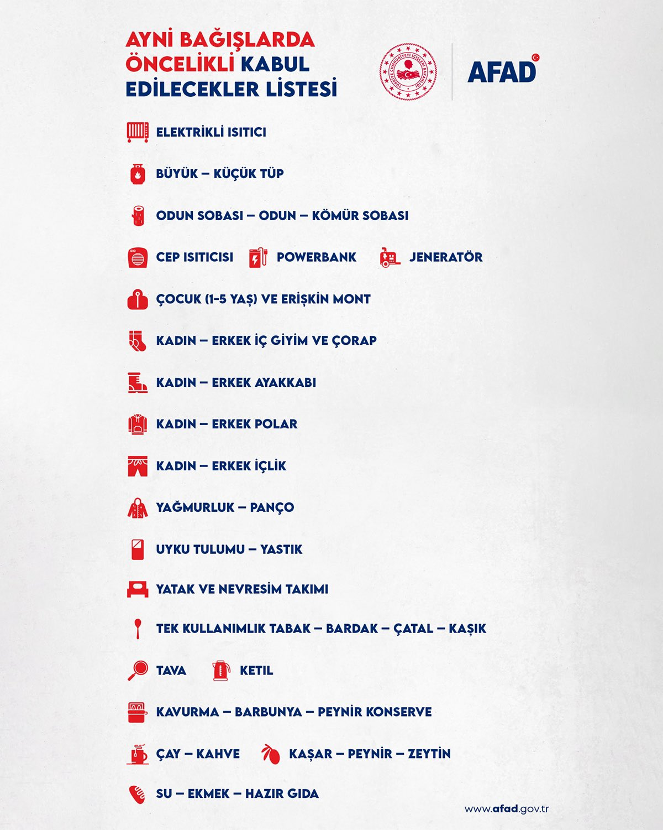
 |  |  |  | El Feneri/Powerbank/Kalem Pil

